1-3
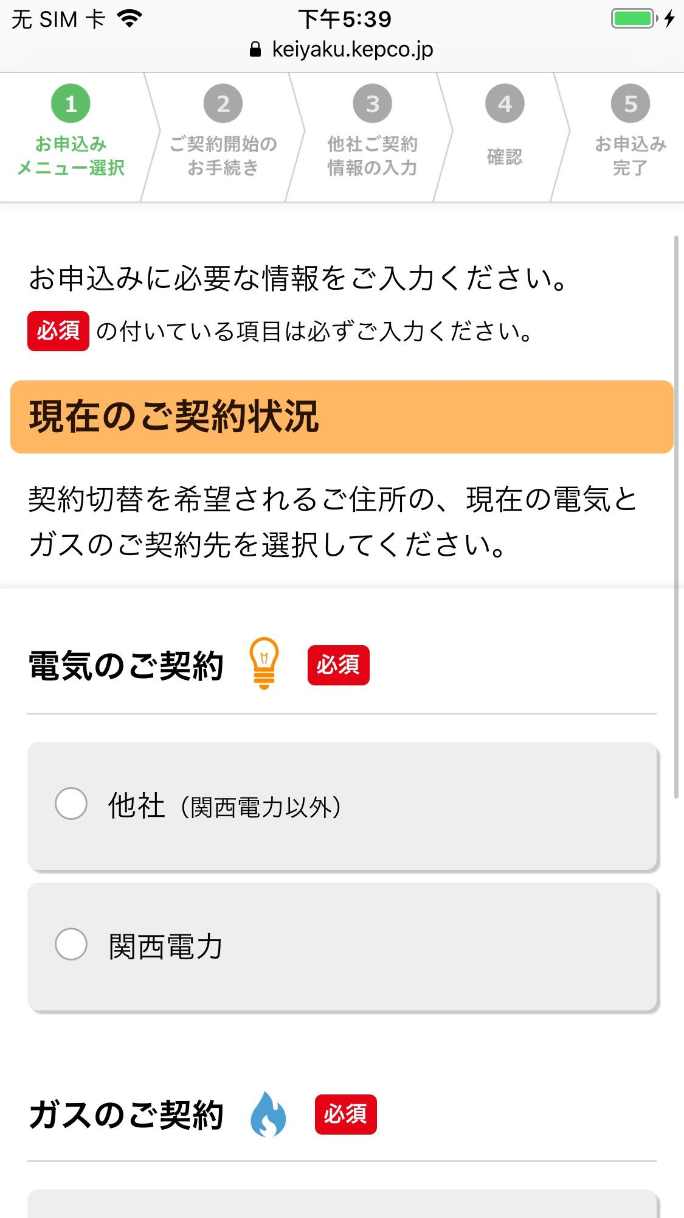
テストケースID | 1-3
大分類 | スマホ
小分類 | iOS 12.4
ブラウザ | Safari
テスト手法 | Appium

「電気のご契約」ラベルを確認する。

